시설물 현황
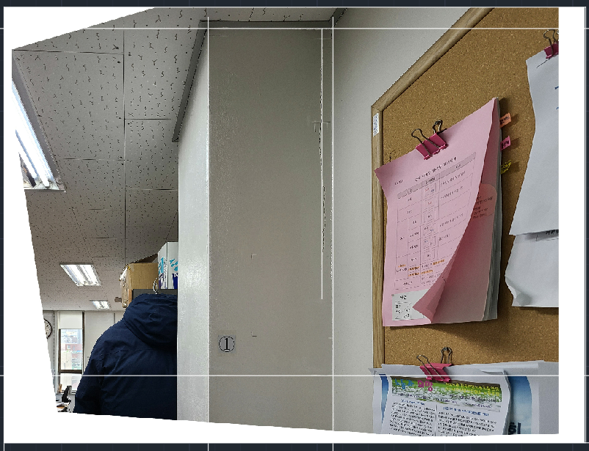
□ 시설물 현황
가. 일반현황
시설물명 | 1 |  | 시설물번호 | 2
시설물위치 | 2 |  | 준공일자 | 2022-02-12
용도 | 8 |  | 시설물규모 | 9
구조형식 | 10 |  | 부대시설 | 11
종별 | 12 | 전차안전등급 | 13 | 점검결과안전등급 | 14
규모 및 제원 추가사항
15

나. 전경사진


다. 위치도

